상품제안서
송월 40수 170g 프리미엄 호텔수건 | 상품코드: S09145

 |  |  |  |  |  |  | 02-713-8555 | www.synergygift.co.kr
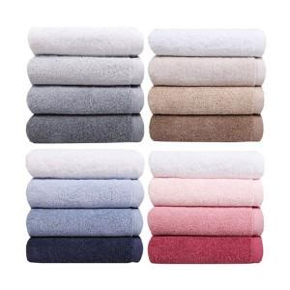

【상세/제작정보】

【인쇄/포장옵션】 | 실크, 자수 / 포장지포장

【공급단가】 | 수량 | 50~ | 100~ | 500~ | 1,000~ | 5,000~
*VAT별도 | 단가 | 4,810원 | 4,550원 | 4,330원 | 4,220원 | 4,140원

【상품 URL】 | https://www.synergygift.co.kr:443/src/goods_detail.php?gdno=20078

